EESC
USPSC-Siglas estabelecidas para os Programas de Pós-Graduação por Unidade
Consulte a tabela abaixo para definir os parâmetros "siglaunidade" e "programa" no arquivo USPSC-modelo-(sigla da Unidade).tex, conforme o exemplo: \siglaunidade{EESC} \programa{MCEA}
EESC
UNIDADE | PROGRAMA | ÁREA DE CONCENTRAÇÃO | OPÇÃO | TÍTULO | SIGLA | PREÂMBULO | IMAGEM DO PREÂMBULO
EESC | Programa de Pós-Graduação em Ciências da Engenharia Ambiental | Ciências da Engenharia Ambiental |  | Doutor | DCEA | Tese apresentada à Escola de Engenharia de São Carlos da Universidade de São Paulo, para obtenção do título de Doutor em Ciências - Programa de Pós-Graduação em Ciências da Engenharia Ambiental. Área de concentração: Ciências da Engenharia Ambiental | 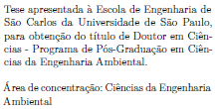
EESC | Programa de Pós-Graduação em Ciências da Engenharia Ambiental | Ciências da Engenharia Ambiental |  | Mestre | MCEA | Dissertação apresentada à Escola de Engenharia de São Carlos da Universidade de São Paulo, para obtenção do título de Mestre em Ciências - Programa de Pós-Graduação em Ciências da Engenharia Ambiental. Área de concentração: Ciências da Engenharia Ambiental | 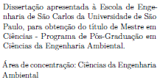
EESC | Programa de Pós-Graduação em Ciência e Engenharia de Materiais | Desenvolvimento, Caracterização e Aplicação de Materiais |  | Doutor | DCEM | Tese apresentada à Escola de Engenharia de São Carlos da Universidade de São Paulo, para obtenção do título de Doutor em Ciências - Programa de Pós-Graduação em Ciência e Engenharia de Materiais. Área de concentração: Desenvolvimento, Caracterização e Aplicação de Materiais | 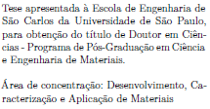
EESC | Programa de Pós-Graduação em Ciência e Engenharia de Materiais | Desenvolvimento, Caracterização e Aplicação de Materiais |  | Mestre | MCEM | Dissertação apresentada à Escola de Engenharia de São Carlos da Universidade de São Paulo, para obtenção do título de Mestre em Ciências - Programa de Pós-Graduação em Ciência e Engenharia de Materiais. Área de concentração: Desenvolvimento, Caracterização e Aplicação de Materiais | 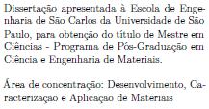
EESC | Programa de Pós-Graduação em Engenharia Civil (Engenharia de Estruturas) | Estruturas |  | Doutor | DEE | Tese apresentada à Escola de Engenharia de São Carlos da Universidade de São Paulo, para obtenção do título de Doutor em Ciências - Programa de Pós-Graduação em Engenharia Civil (Engenharia de Estruturas). Área de concentração: Estruturas
EESC | Programa de Pós-Graduação em Engenharia Civil (Engenharia de Estruturas) | Estruturas |  | Mestre | MEE | Dissertação apresentada à Escola de Engenharia de São Carlos da Universidade de São Paulo, para obtenção do título de Mestre em Ciências - Programa de Pós-Graduação em Engenharia Civil (Engenharia de Estruturas). Área de concentração: Estruturas
EESC | Programa de Pós-Graduação em Engenharia de Produção | Economia, Organizações e Gestão do Conhecimento |  | Doutor | DEPE | Tese apresentada à Escola de Engenharia de São Carlos da Universidade de São Paulo, para obtenção do título de Doutor em Ciências - Programa de Pós-Graduação em Engenharia de Produção. Área de concentração: Economia, Organizações e Gestão do Conhecimento | 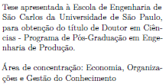
EESC | Programa de Pós-Graduação em Engenharia de Produção | Economia, Organizações e Gestão do Conhecimento |  | Mestre | MEPE | Dissertação apresentada à Escola de Engenharia de São Carlos da Universidade de São Paulo, para obtenção do título de Mestre em Ciências - Programa de Pós-Graduação em Engenharia de Produção. Área de concentração: Economia, Organizações e Gestão do Conhecimento | 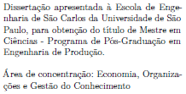
EESC | Programa de Pós-Graduação em Engenharia de Produção | Processos e Gestão de Operações |  | Doutor | DEPP | Tese apresentada à Escola de Engenharia de São Carlos da Universidade de São Paulo, para obtenção do título de Doutor em Ciências - Programa de Pós-Graduação em Engenharia de Produção. Área de concentração: Processos e Gestão de Operações | 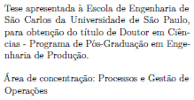
EESC | Programa de Pós-Graduação em Engenharia de Produção | Processos e Gestão de Operações |  | Mestre | MEPP | Dissertação apresentada à Escola de Engenharia de São Carlos da Universidade de São Paulo, para obtenção do título de Mestre em Ciências - Programa de Pós-Graduação em Engenharia de Produção. Área de concentração: Processos e Gestão de Operações | 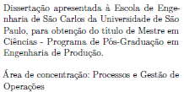
EESC | Programa de Pós-Graduação em Engenharia de Transportes | Infraestrutura de Transportes |  | Doutor | DETI | Tese apresentada à Escola de Engenharia de São Carlos da Universidade de São Paulo, para obtenção do título de Doutor em Ciências - Programa de Pós-Graduação em Engenharia de Transportes. Área de concentração: Infraestrutura de Transportes | 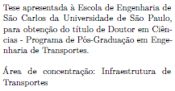
EESC | Programa de Pós-Graduação em Engenharia de Transportes | Infraestrutura de Transportes |  | Mestre | METI | Dissertação apresentada à Escola de Engenharia de São Carlos da Universidade de São Paulo, para obtenção do título de Mestre em Ciências - Programa de Pós-Graduação em Engenharia de Transportes. Área de concentração: Infraestrutura de Transportes | 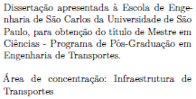
EESC | Programa de Pós-Graduação em Engenharia de Transportes | Planejamento e Operação de Sistemas de Transporte |  | Doutor | DETP | Tese apresentada à Escola de Engenharia de São Carlos da Universidade de São Paulo, para obtenção do título de Doutor em Ciências - Programa de Pós-Graduação em Engenharia de Transportes. Área de concentração: Planejamento e Operação de Sistemas de Transporte | 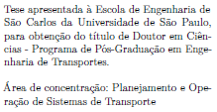
EESC | Programa de Pós-Graduação em Engenharia de Transportes | Planejamento e Operação de Sistemas de Transporte |  | Mestre | METP | Dissertação apresentada à Escola de Engenharia de São Carlos da Universidade de São Paulo, para obtenção do título de Mestre em Ciências - Programa de Pós-Graduação em Engenharia de Transportes. Área de concentração: Planejamento e Operação de Sistemas de Transporte | 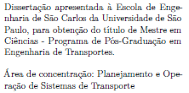
EESC | Programa de Pós-Graduação em Engenharia de Transportes | Transportes |  | Doutor | DETT | Tese apresentada à Escola de Engenharia de São Carlos da Universidade de São Paulo, para obtenção do título de Doutor em Ciências - Programa de Pós-Graduação em Engenharia de Transportes. Área de concentração: Transportes
EESC | Programa de Pós-Graduação em Engenharia de Transportes | Transportes |  | Mestre | METT | Dissertação apresentada à Escola de Engenharia de São Carlos da Universidade de São Paulo, para obtenção do título de Mestre em Ciências - Programa de Pós-Graduação em Engenharia de Transportes. Área de concentração: Transportes
EESC | Programa de Pós-Graduação em Engenharia Elétrica | Processamento de Sinais e Intrumentação |  | Doutor | DEEP | Tese apresentada à Escola de Engenharia de São Carlos da Universidade de São Paulo, para obtenção do título de Doutor em Ciências - Programa de Pós-Graduação em Engenharia Elétrica. Área de concentração: Processamento de Sinais e Instrumentação | 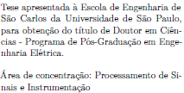
EESC | Programa de Pós-Graduação em Engenharia Elétrica | Processamento de Sinais e Intrumentação |  | Mestre | MEEP | Dissertação apresentada à Escola de Engenharia de São Carlos da Universidade de São Paulo, para obtenção do título de Mestre em Ciências - Programa de Pós-Graduação em Engenharia Elétrica. Área de concentração: Processamento de Sinais e Instrumentação | 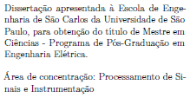
EESC | Programa de Pós-Graduação em Engenharia Elétrica | Sistemas Dinâmicos |  | Doutor | DEED | Tese apresentada à Escola de Engenharia de São Carlos da Universidade de São Paulo, para obtenção do título de Doutor em Ciências - Programa de Pós-Graduação em Engenharia Elétrica. Área de concentração: Sistemas Dinâmicos | 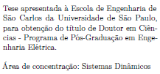
EESC | Programa de Pós-Graduação em Engenharia Elétrica | Sistemas Dinâmicos |  | Mestre | MEED | Dissertação apresentada à Escola de Engenharia de São Carlos da Universidade de São Paulo, para obtenção do título de Mestre em Ciências - Programa de Pós-Graduação em Engenharia Elétrica. Área de concentração: Sistemas Dinâmicos | 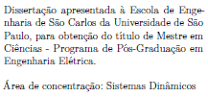
EESC | Programa de Pós-Graduação em Engenharia Elétrica | Sistemas Elétricos de Potência |  | Doutor | DEEE | Tese apresentada à Escola de Engenharia de São Carlos da Universidade de São Paulo, para obtenção do título de Doutor em Ciências - Programa de Pós-Graduação em Engenharia Elétrica. Área de concentração: Sistemas Elétricos de Potência | 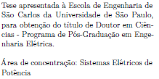
EESC | Programa de Pós-Graduação em Engenharia Elétrica | Sistemas Elétricos de Potência |  | Mestre | MEEE | Dissertação apresentada à Escola de Engenharia de São Carlos da Universidade de São Paulo, para obtenção do título de Mestre em Ciências - Programa de Pós-Graduação em Engenharia Elétrica. Área de concentração: Sistemas Elétricos de Potência | 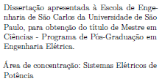
EESC | Programa de Pós-Graduação em Engenharia Elétrica | Telecomunicações |  | Doutor | DEET | Tese apresentada à Escola de Engenharia de São Carlos da Universidade de São Paulo, para obtenção do título de Doutor em Ciências - Programa de Pós-Graduação em Engenharia Elétrica. Área de concentração: Telecomunicações
EESC | Programa de Pós-Graduação em Engenharia Elétrica | Telecomunicações |  | Mestre | MEET | Dissertação apresentada à Escola de Engenharia de São Carlos da Universidade de São Paulo, para obtenção do título de Mestre em Ciências - Programa de Pós-Graduação em Engenharia Elétrica. Área de concentração: Telecomunicações
EESC | Programa de Pós-Graduação em Engenharia Hidráulica e Saneamento | Hidráulica e Saneamento |  | Doutor | DEHS | Tese apresentada à Escola de Engenharia de São Carlos da Universidade de São Paulo, para obtenção do título de Doutor em Ciências - Programa de Pós-Graduação em Engenharia Hidráulica e Saneamento. Área de concentração: Hidráulica e Saneamento | 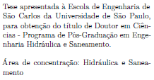
EESC | Programa de Pós-Graduação em Engenharia Hidráulica e Saneamento | Hidráulica e Saneamento |  | Mestre | MEHS | Dissertação apresentada à Escola de Engenharia de São Carlos da Universidade de São Paulo, para obtenção do título de Mestre em Ciências - Programa de Pós-Graduação em Hidráulica e Saneamento. Área de concentração: Hidráulica e Saneamento | 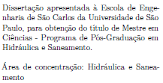
EESC | Programa de Pós-Graduação em Engenharia Mecânica | Aeronaves |  | Doutor | DEMA | Tese apresentada à Escola de Engenharia de São Carlos da Universidade de São Paulo, para obtenção do título de Doutor em Ciências - Programa de Pós-Graduação em Engenharia Mecânica. Área de concentração: Aeronaves
EESC | Programa de Pós-Graduação em Engenharia Mecânica | Aeronaves |  | Mestre | MEMA | Dissertação apresentada à Escola de Engenharia de São Carlos da Universidade de São Paulo, para obtenção do título de Mestre em Ciências - Programa de Pós-Graduação em Engenharia Mecânica. Área de concentração: Aeronaves
EESC | Programa de Pós-Graduação em Engenharia Mecânica | Dinâmica das Máquinas e Sistemas |  | Doutor | DEMD | Tese apresentada à Escola de Engenharia de São Carlos da Universidade de São Paulo, para obtenção do título de Doutor em Ciências - Programa de Pós-Graduação em Engenharia Mecânica. Área de concentração: Dinâmica das Máquinas e Sistemas | 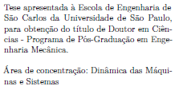
EESC | Programa de Pós-Graduação em Engenharia Mecânica | Dinâmica das Máquinas e Sistemas |  | Mestre | MEMD | Dissertação apresentada à Escola de Engenharia de São Carlos da Universidade de São Paulo, para obtenção do título de Mestre em Ciências - Programa de Pós-Graduação em Engenharia Mecânica. Área de concentração: Dinâmica das Máquinas e Sistemas | 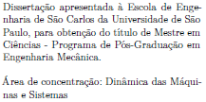
EESC | Programa de Pós-Graduação em Engenharia Mecânica | Manufatura |  | Doutor | DEMF | Tese apresentada à Escola de Engenharia de São Carlos da Universidade de São Paulo, para obtenção do título de Doutor em Ciências - Programa de Pós-Graduação em Engenharia Mecânica. Área de concentração: Manufatura
EESC | Programa de Pós-Graduação em Engenharia Mecânica | Manufatura |  | Mestre | MEMF | Dissertação apresentada à Escola de Engenharia de São Carlos da Universidade de São Paulo, para obtenção do título de Mestre em Ciências - Programa de Pós-Graduação em Engenharia Mecânica. Área de concentração: Manufatura
EESC | Programa de Pós-Graduação em Engenharia Mecânica | Materiais |  | Doutor | DEMT | Tese apresentada à Escola de Engenharia de São Carlos da Universidade de São Paulo, para obtenção do título de Doutor em Ciências - Programa de Pós-Graduação em Engenharia Mecânica. Área de concentração: Materiais
EESC | Programa de Pós-Graduação em Engenharia Mecânica | Materiais |  | Mestre | MEMT | Dissertação apresentada à Escola de Engenharia de São Carlos da Universidade de São Paulo, para obtenção do título de Mestre em Ciências - Programa de Pós-Graduação em Engenharia Mecânica. Área de concentração: Materiais
EESC | Programa de Pós-Graduação em Engenharia Mecânica | Projeto Mecânico |  | Doutor | DEMP | Tese apresentada à Escola de Engenharia de São Carlos da Universidade de São Paulo, para obtenção do título de Doutor em Ciências - Programa de Pós-Graduação em Engenharia Mecânica. Área de concentração: Projeto Mecânico
EESC | Programa de Pós-Graduação em Engenharia Mecânica | Projeto Mecânico |  | Mestre | MEMP | Dissertação apresentada à Escola de Engenharia de São Carlos da Universidade de São Paulo, para obtenção do título de Mestre em Ciências - Programa de Pós-Graduação em Engenharia Mecânica. Área de concentração: Projeto Mecânico
EESC | Programa de Pós-Graduação em Engenharia Mecânica | Térmica e Fluídos |  | Doutor | DEML | Tese apresentada à Escola de Engenharia de São Carlos da Universidade de São Paulo, para obtenção do título de Doutor em Ciências - Programa de Pós-Graduação em Engenharia Mecânica. Área de concentração: Térmica e Fluídos | 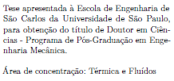
EESC | Programa de Pós-Graduação em Engenharia Mecânica | Térmica e Fluídos |  | Mestre | MEML | Dissertação apresentada à Escola de Engenharia de São Carlos da Universidade de São Paulo, para obtenção do título de Mestre em Ciências - Programa de Pós-Graduação em Engenharia Mecânica. Área de concentração: Térmica e Fluídos
EESC | Programa de Pós-Graduação em Geotecnia | Geotecnia |  | Doutor | DGEO | Tese apresentada à Escola de Engenharia de São Carlos da Universidade de São Paulo, para obtenção do título de Doutor em Ciências - Programa de Pós-Graduação em Geotecnia. Área de concentração: Geotecnia
EESC | Programa de Pós-Graduação em Geotecnia | Geotecnia |  | Mestre | MGEO | Dissertação apresentada à Escola de Engenharia de São Carlos da Universidade de São Paulo, para obtenção do título de Mestre em Ciências - Programa de Pós-Graduação em Geotecnia. Área de concentração: Geotecnia
EESC | Programa de Pós-Graduação em Interunidades Bioengenharia | Bioengenharia |  | Doutor | DIUB | Tese apresentada à Escola de Engenharia de São Carlos da Universidade de São Paulo, para obtenção do título de Doutor em Ciências - Programa de Pós-Graduação Interunidades em Bioengenharia. Área de concentração: Bioengenharia
EESC | Programa de Pós-Graduação em Interunidades Bioengenharia | Bioengenharia |  | Mestre | MIUB | Dissertação apresentada à Escola de Engenharia de São Carlos da Universidade de São Paulo, para obtenção do título de Mestre em Ciências - Programa de Pós-Graduação Interunidades em Bioengenharia. Área de concentração: Bioengenharia
EESC | Programa de Pós-Graduação em Rede Nacional para Ensino das Ciências Ambientais | Ensino de Ciências Ambientais |  | Mestre | MRNECA | Dissertação apresentada à Escola de Engenharia de São Carlos da Universidade de São Paulo, para obtenção do título de Mestre em Ciências - Programa de Pós-Graduação em Rede Nacional para Ensino das Ciências Ambientais. Área de concentração: Ensino de Ciências Ambientais | 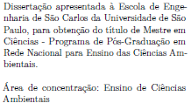

IAU
USPSC-Siglas estabelecidas para os Programas de Pós-Graduação por Unidade
Consulte a tabela abaixo para definir os parâmetros "siglaunidade" e "programa" no arquivo USPSC-modelo-(sigla da Unidade).tex, conforme o exemplo: \siglaunidade{IAU} \programa{DAUH}
IAU
UNIDADE | PROGRAMA | ÁREA DE CONCENTRAÇÃO | OPÇÃO | TÍTULO | SIGLA | PREÂMBULO | IMAGEM DO PREÂMBULO
IAU | Programa de Pós-Graduação em Arquitetura e Urbanismo | Arquitetura, Urbanismo e Tecnologia |  | Doutor | DAUT | Tese apresentada ao Programa de Pós- Graduação em Arquitetura e Urbanismo do Instituto de Arquitetura e Urbanismo, Universidade de São Paulo, como parte dos requisitos para a obtenção do título de Doutor em Arquitetura e Urbanismo. Área de concentração: Arquitetura, Urbanismo e Tecnologia | 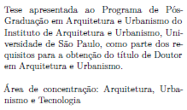
IAU | Programa de Pós-Graduação em Arquitetura e Urbanismo | Arquitetura, Urbanismo e Tecnologia |  | Mestre | MAUT | Dissertação apresentada ao Programa de Pós-Graduação em Arquitetura e Urbanismo do Instituto de Arquitetura e Urbanismo, Universidade de São Paulo, como parte dos requisitos para a obtenção do título de Mestre em Arquitetura e Urbanismo. Área de concentração: Arquitetura, Urbanismo e Tecnologia | 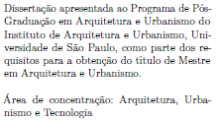
IAU | Programa de Pós-Graduação em Arquitetura e Urbanismo | Teoria e História da Arquitetura e do Urbanismo |  | Doutor | DAUH | Tese apresentada ao Programa de Pós- Graduação em Arquitetura e Urbanismo do Instituto de Arquitetura e Urbanismo, Universidade de São Paulo, como parte dos requisitos para a obtenção do título de Doutor em Arquitetura e Urbanismo. Área de concentração: Teoria e História da Arquitetura e do Urbanismo | 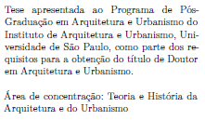
IAU | Programa de Pós-Graduação em Arquitetura e Urbanismo | Teoria e História da Arquitetura e do Urbanismo |  | Mestre | MAUH | Dissertação apresentada ao Programa de Pós- Graduação em Arquitetura e Urbanismo do Instituto de Arquitetura e Urbanismo, Universidade de São Paulo, como parte dos requisitos para a obtenção do título de Mestre em Arquitetura e Urbanismo. Área de concentração: Teoria e História da Arquitetura e do Urbanismo | 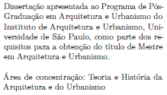

ICMC
USPSC-Siglas estabelecidas para os Programas de Pós-Graduação por Unidade
Consulte a tabela abaixo para definir os parâmetros "siglaunidade" e "programa" no arquivo USPSC-modelo-(sigla da Unidade).tex, conforme o exemplo: \siglaunidade{ICMC} \programa{MPMp}
ICMC
UNIDADE | PROGRAMA | ÁREA DE CONCENTRAÇÃO | OPÇÃO | TÍTULO | SIGLA | PREÂMBULO | IMAGEM DO PREÂMBULO
ICMC | Ciências de Computação e Matemática Computacional | Ciências de Computação e Matemática Computacional |  | Doutor | DCCp | Tese apresentada ao Instituto de Ciências Matemáticas e de Computação, Universidade de São Paulo - ICMC/USP, como parte dos requisitos para obtenção do título de Doutor em Ciências - Ciências de Computação e Matemática Computacional. Área de concentração: Ciências de Computação e Matemática Computacional | 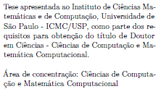
ICMC | Ciências de Computação e Matemática Computacional | Ciências de Computação e Matemática Computacional |  | Mestre | MCCp | Dissertação apresentada ao Instituto de Ciências Matemáticas e de Computação, Universidade de São Paulo - ICMC/USP, como parte dos requisitos para obtenção do título de Mestre em Ciências - Ciências de Computação e Matemática Computacional. Área de concentração: Ciências de Computação e Matemática Computacional | 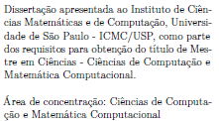
ICMC | Computer Science and Computational Mathematics | Computer Science and Computational Mathematics |  | Doctorate | DCCe | Thesis submitted to the Instituto de Ciências Matemáticas e de Computação, Universidade de São Paulo - ICMC/USP, in partial fulfillment of the requirements for the degree of the Doctor in Science - Program in Computer Science and Computational Mathematics. Concentration area: Computer Science and Computational Mathematics | 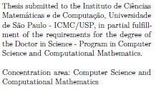
ICMC | Doctorate Program in Mathematics | Mathematics |  | Doctorate | DMAe | Thesis submitted to the Instituto de Ciências Matemáticas e de Computação, Universidade de São Paulo - ICMC/USP, in partial fulfillment of the requirements for the degree of the Doctor in Science - Mathematics. Concentration area: Mathematics
ICMC | Interinstitucional de Pós-Graduação em Estatística | Estatística |  | Doutor | DESp | Tese apresentada ao Instituto de Ciências Matemáticas e de Computação, Universidade de São Paulo - ICMC/USP e ao Departamento de Estatística, Universidade Federal de São Carlos - DEs/UFSCar, como parte dos requisitos para obtenção do título de Doutor em Estatística - Interinstitucional de Pós-Graduação em Estatística. Área de concentração: Estatística | 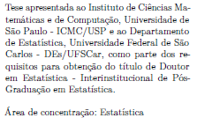
ICMC | Interinstitucional de Pós-Graduação em Estatística | Estatística |  | Mestre | MESp | Dissertação apresentada ao Instituto de Ciências Matemáticas e de Computação, Universidade de São Paulo - ICMC/USP e ao Departamento de Estatística, Universidade Federal de São Carlos - DEs/UFSCar, como parte dos requisitos para obtenção do título de Mestre em Estatística - Interinstitucional de Pós-Graduação em Estatística. Área de concentração: Estatística | 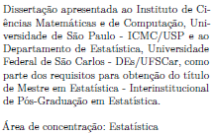
ICMC | Join Graduate Program in Statistics | Computer Science and Computational Mathematics |  | Master | MCCe | Dissertation submitted to the Instituto de Ciências Matemáticas e de Computação, Universidade de São Paulo - ICMC/USP, in partial fulfillment of the requirements for the degree of the Master in Science - Program in Computer Science and Computational Mathematics. Concentration area: Computer Science and Computational Mathematics | 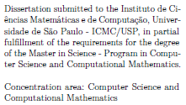
ICMC | Join Graduate Program in Statistics | Statistics |  | Doctorate | DESe | Thesis submitted to the Instituto de Ciências Matemáticas e de Computação, Universidade de São Paulo - ICMC/USP and to the Departamento de Estatística, Universidade Federal de São Carlos - DEs/UFSCar, in partial fulfillment of the requirements for the degree of the Doctor in Statistics - Joint Graduate Program in Statistics. Concentration area: Statistics | 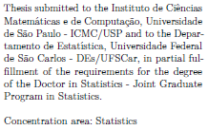
ICMC | Join Graduate Program in Statistics | Statistics |  | Master | MESe | Dissertation submitted to the Instituto de Ciências Matemáticas e de Computação, Universidade de São Paulo - ICMC/USP and to the Departamento de Estatística- DEs, Universidade Federal de São Carlos - DEs/UFSCar, in partial fulfillment of the requirements for the degree of the Master in Statistics - Joint Graduate Program in Statistics. Concentration area: Statistics | 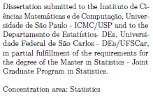
ICMC | Master Program in Mathematics | Mathematics |  | Master | MMAe | Dissertation submitted to the Instituto de Ciências Matemáticas e de Computação, Universidade de São Paulo - ICMC/USP, in partial fulfillment of the requirements for the degree of the Master in Science - Mathematics. Concentration area: Mathematics
ICMC | Mathematics Professional Master´s Program | Mathematics |  | Master | MPMe | Dissertation submitted to the Instituto de Ciências Matemáticas e de Computação, Universidade de São Paulo - ICMC/USP, in partial fulfillment of the requirements for the degree of the Master in Science - Mathematics Professional Master´s Program. Concentration area: Mathematics | 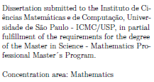
ICMC | Programa de Mestrado Profissional em Matemática | Matemática |  | Mestre | MPMp | Dissertação apresentada ao Instituto de Ciências Matemáticas e de Computação, Universidade de São Paulo - ICMC/USP, como parte dos requisitos para obtenção do título de Mestre em Ciências - Programa de Mestrado Profissional em Matemática. Área de concentração: Matemática | 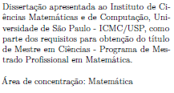
ICMC | Programa de Pós-Graduação em Matemática | Matemática |  | Doutor | DMAp | Tese apresentada ao Instituto de Ciências Matemáticas e de Computação, Universidade de São Paulo - ICMC/USP, como parte dos requisitos para obtenção do título de Doutor em Ciências - Matemática. Área de concentração: Matemática
ICMC | Programa de Pós-Graduação em Matemática | Matemática |  | Mestre | MMAp | Dissertação apresentada ao Instituto de Ciências Matemáticas e de Computação, Universidade de São Paulo - ICMC/USP, como parte dos requisitos para obtenção do título de Mestre em Ciências - Matemática. Área de concentração: Matemática

IFSC
USPSC-Siglas estabelecidas para os Programas de Pós-Graduação por Unidade
Consulte a tabela abaixo para definir os parâmetros "siglaunidade" e "programa" no arquivo USPSC-modelo-(sigla da Unidade).tex, conforme o exemplo: \siglaunidade{IFSC} \programa{MFA}
IFSC
UNIDADE | PROGRAMA | ÁREA DE CONCENTRAÇÃO | OPÇÃO | TÍTULO | SIGLA | PREÂMBULO | IMAGEM DO PREÂMBULO
IFSC | Graduate Program in Physics | Applied Physics | Biomolecular Physics | Doutor | DFAFBe | Thesis presented to the Graduate Program in Physics at the Instituto de Física de São Carlos, Universidade de São Paulo, to obtain the degree of Doctor in Science. Concentration area: Applied Physics Option: Biomolecular Physics
IFSC | Programa de Pós-Graduação do Instituto de Física de São Carlos | Física Aplicada |  | Doutor | DFA | Tese apresentada ao Programa de Pós-Graduação em Física do Instituto de Física de São Carlos da Universidade de São Paulo, para obtenção do título de Doutor em Ciências. Área de concentração: Física Aplicada
IFSC | Programa de Pós-Graduação do Instituto de Física de São Carlos | Física Aplicada | Física Computacional | Doutor | DFAFC | Tese apresentada ao Programa de Pós-Graduação em Física do Instituto de Física de São Carlos da Universidade de São Paulo, para obtenção do título de Doutor em Ciências. Área de concentração: Física Aplicada Opção: Física Computacional | 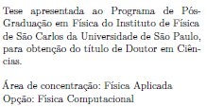
IFSC | Programa de Pós-Graduação do Instituto de Física de São Carlos | Física Aplicada | Física Biomolecular | Doutor | DFAFBp | Tese apresentada ao Programa de Pós-Graduação em Física do Instituto de Física de São Carlos da Universidade de São Paulo, para obtenção do título de Doutor em Ciências. Área de concentração: Física Aplicada Opção: Física Biomolecular | 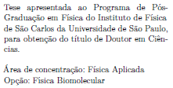
IFSC | Programa de Pós-Graduação do Instituto de Física de São Carlos | Física Aplicada |  | Mestre | MFA | Dissertação apresentada ao Programa de Pós-Graduação em Física do Instituto de Física de São Carlos da Universidade de São Paulo, para obtenção do título de Mestre em Ciências. Área de concentração: Física Aplicada
IFSC | Programa de Pós-Graduação do Instituto de Física de São Carlos | Física Aplicada | Física Computacional | Mestre | MFAFC | Dissertação apresentada ao Programa de Pós-Graduação em Física do Instituto de Física de São Carlos da Universidade de São Paulo, para obtenção do título de Mestre em Ciências. Área de concentração: Física Aplicada Opção: Física Computacional | 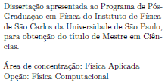
IFSC | Programa de Pós-Graduação do Instituto de Física de São Carlos | Física Aplicada | Física Biomolecular | Mestre | MFAFB | Dissertação apresentada ao Programa de Pós-Graduação em Física do Instituto de Física de São Carlos da Universidade de São Paulo, para obtenção do título de Mestre em Ciências. Área de concentração: Física Aplicada Opção: Física Biomolecular | 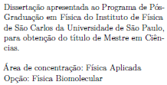
IFSC | Programa de Pós-Graduação do Instituto de Física de São Carlos | Física Básica |  | Doutor | DFB | Tese apresentada ao Programa de Pós-Graduação em Física do Instituto de Física de São Carlos da Universidade de São Paulo, para obtenção do título de Doutor em Ciências. Área de concentração: Física Básica
IFSC | Programa de Pós-Graduação do Instituto de Física de São Carlos | Física Básica |  | Mestre | MFB | Dissertação apresentada ao Programa de Pós-Graduação em Física do Instituto de Física de São Carlos da Universidade de São Paulo, para obtenção do título de Mestre em Ciências. Área de concentração: Física Básica

IQSC
USPSC-Siglas estabelecidas para os Programas de Pós-Graduação por Unidade
Consulte a tabela abaixo para definir os parâmetros "siglaunidade" e "programa" no arquivo USPSC-modelo-(sigla da Unidade).tex, conforme o exemplo: \siglaunidade{IQSC} \programa{DFQ}
IQSC
UNIDADE | PROGRAMA | ÁREA DE CONCENTRAÇÃO | OPÇÃO | TÍTULO | SIGLA | PREÂMBULO | IMAGEM DO PREÂMBULO
IQSC | Programa de Pós-Graduação do Instituto de Química de São Carlos | Físico-química |  | Doutor | DFQ | Tese apresentada ao Instituto de Química de São Carlos, da Universidade de São Paulo, como parte dos requisitos para a obtenção do título de Doutor em Ciências no Programa Química. Área de concentração: Físico-Química
IQSC | Programa de Pós-Graduação do Instituto de Química de São Carlos | Físico-química |  | Mestre | MFQ | Dissertação apresentada ao Instituto de Química de São Carlos, da Universidade de São Paulo, como parte dos requisitos para a obtenção do título de Mestre em Ciências no Programa Química. Área de concentração: Físico-Química
IQSC | Programa de Pós-Graduação do Instituto de Química de São Carlos | Química Analítica e Inirgânica |  | Doutor | DQAI | Tese apresentada ao Instituto de Química de São Carlos, da Universidade de São Paulo, como parte dos requisitos para a obtenção do título de Doutor em Ciências no Programa Química. Área de concentração: Química Analítica e Inorgânica | 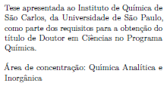
IQSC | Programa de Pós-Graduação do Instituto de Química de São Carlos | Química Analítica e Inirgânica |  | Mestre | MQAI | Dissertação apresentada ao Instituto de Química de São Carlos, da Universidade de São Paulo, como parte dos requisitos para a obtenção do título de Mestre em Ciências no Programa Química. Área de concentração: Química Analítica e Inorgânica | 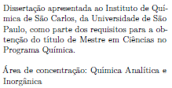
IQSC | Programa de Pós-Graduação do Instituto de Química de São Carlos | Química Orgânica e Biológica |  | Doutor | DQOB | Tese apresentada ao Instituto de Química de São Carlos, da Universidade de São Paulo, como parte dos requisitos para a obtenção do título de Doutor em Ciências no Programa Química. Área de concentração: Química Orgânica e Biológica | 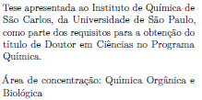
IQSC | Programa de Pós-Graduação do Instituto de Química de São Carlos | Química Orgânica e Biológica |  | Mestre | MQOB | Dissertação apresentada ao Instituto de Química de São Carlos, da Universidade de São Paulo, como parte dos requisitos para a obtenção do título de Mestre em Ciências no Programa Química. Área de concentração: Química Orgânica e Biológica | 